Foglio1
 | PT 2016/2017 | PP 2016/2017 | PT 2017/2018 | PP 2017/2018 | PT 2018/2019 | PP 2018/2019 | BONUS 2018/2019 | PT 2019/2020 | PP 2019/2020 | BONUS 2019/2020 | PT 2020/2021 | PP 2020/2021 | BONUS 2020/2021 | PT 2021/2022 | PP 2021/2022 | BONUS 2021/2022 | PT 2022/2023 | PP 2022/2023 | BONUS 2022/2023 | PT 2023/2024 | PP 2023/2024 | BONUS 2023/2024 | PT 2024/2025 | PP 2024/2025 | BONUS 2024/2025
Gli Argonauti | 2575 | 62.5 | 2565.5 | 125 | 2567 | 150 | 0 | 2709 | 200 | 0 | 2588.5 | 125 | 0 | 2518.5 | 87.5 | 50 | 2326.5 | 100 | 0 | 2565.5 | 300 | 50 | 2578 | 250 | 0
Stratiotai | 2687.5 | 200 | 2519.5 | 150 | 2548.5 | 50 | 0 | 2513 | 0 | 0 | 2625 | 200 | 0 | 2526.5 | 62.5 | 0 | 2370.5 | 250 | 0 | 2404.5 | 50 | 0 | 2487 | 175 | 0
Bomber Moscardelli | 2571 | 150 | 2684.5 | 200 | 2487.5 | 62.5 | 0 | 2602.5 | 62.5 | 0 | 2536 | 75 | 50 | 2587 | 50 | 0 | 2398 | 300 | 0 | 2500 | 100 | 0 | 2432 | 100 | 0
Colimaster | 2680 | 75 | 2531 | 75 | 2656.5 | 200 | 0 | 2589.5 | 50 | 0 | 2538 | 100 | 0 | 2616.5 | 75 | 0 | 2273 | 125 | 0 | 2572.5 | 400 | 0 | 2520 | 300 | 0
Sestu FC | 2515.5 | 100 | 2493.5 | 25 | 2450 | 25 | 0 | 2622.5 | 75 | 15 | 2612 | 150 | 15 | 2612.5 | 125 | 0 | 2417 | 400 | 30 | 2503 | 175 | 0 | 2443 | 150 | 50
Monte Urpinu FC | 2632.5 | 125 | 2390 | 0 | 2540.5 | 87.5 | 0 | 2589 | 87.5 | 25 | 2447 | 50 | 0 | 2559 | 0 | 25 | 2305 | 50 | 0 | 2537 | 250 | 130 | 2616 | 400 | 130
Benevengo FC | 2598 | 87.5 | 2425.5 | 62.5 | 2691 | 125 | 0 | 2449 | 25 | 0 | 2465 | 0 | 0 | 2641 | 200 | 0 | 2345.5 | 150 | 0 | 2445.5 | 0 | 0 | 2546.5 | 125 | 0
Pescara Manzia | 2470 | 50 | 2516 | 100 | 2555 | 0 | 0 | 2600.5 | 150 | 50 | 2566 | 87.5 | 25 | 2589 | 25 | 0 | 2296 | 175 | 50 | 2474 | 125 | 0 | 2513.5 | 50 | 0
Banana Dream team | 2534.5 | 25 | 2582.5 | 87.5 | 2610 | 100 | 15 | 2591 | 100 | 0 | 2493 | 62.5 | 0 | 2644 | 150 | 0 | 2406.5 | 200 | 100 | 2554 | 200 | 0 | 2535.5 | 200 | 0
Jesus FC | 2528.5 | 0 | 2386.5 | 50 | 2536.5 | 75 | 0 | 2591.5 | 125 | 0 | 2428 | 25 | 0 | 2572.5 | 100 | 15 | 2168.5 | 0 | 0 | 2440 | 150 | 0 | 2239.5 | 0 | 0

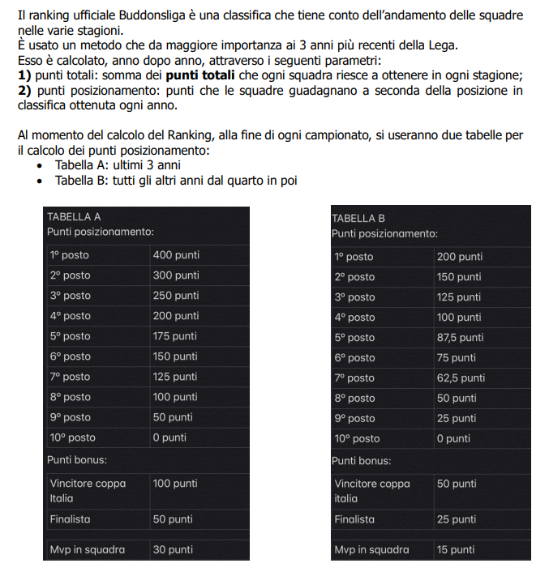
 | PT TOTALI | PP TOTALI | BONUS TOTALI |  | TOTALE
Gli Argonauti | 22993.5 | 1400 | 100 |  | 24493.5 | 1
Stratiotai | 22682 | 1137.5 | 0 |  | 23819.5 | 7
Bomber Moscardelli | 22798.5 | 1100 | 50 |  | 23948.5 | 6
Colimaster | 22977 | 1400 | 0 |  | 24377 | 2 |  |  |  |  | PT= PUNTI TOTALI
Sestu FC | 22669 | 1225 | 110 |  | 24004 | 4 |  |  |  |  | PP= PUNTI POSIZIONAMENTO
Monte Urpinu FC | 22616 | 1050 | 310 |  | 23976 | 5
Benevengo FC | 22607 | 775 | 0 |  | 23382 | 9
Pescara Manzia | 22580 | 762.5 | 125 |  | 23467.5 | 8
Banana Dream team | 22951 | 1125 | 115 |  | 24191 | 3
Jesus FC | 21891.5 | 525 | 15 |  | 22431.5 | 10

 |  |  | CLASSIFICA FINALE ANNO SCORSO | PUNTI TOTALI |  |  | CLASSIFICA FINALE ANNO ATTUALE | PT | PP | PBONUS | PUNTI TOTALI | DIFF
 |  | 1 | Gli Argonauti | 21803 |  | 1 | Gli Argonauti | 22993.5 | 1400 | 100 | 24493.5 | 2690.5
 |  | 2 | Colimaster | 21632 |  | 2 | Colimaster | 22977 | 1400 | 0 | 24377 | 2745
 |  | 3 | Banana Dream team | 21605.5 |  | 3 | Banana Dream team | 22951 | 1125 | 115 | 24191 | 2585.5
 |  | 4 | Sestu FC | 21486 |  | 4 | Sestu FC | 22669 | 1225 | 110 | 24004 | 2518
 |  | 5 | Bomber Moscardelli | 21466.5 |  | 5 | Monte Urpinu FC | 22616 | 1050 | 310 | 23976 | 3121
 |  | 6 | Stratiotai | 21220 |  | 6 | Bomber Moscardelli | 22798.5 | 1100 | 50 | 23948.5 | 2482
 |  | 7 | Pescara Manzia | 20929 |  | 7 | Stratiotai | 22682 | 1137.5 | 0 | 23819.5 | 2599.5
 |  | 8 | Benevengo FC | 20910.5 |  | 8 | Pescara Manzia | 22580 | 762.5 | 125 | 23467.5 | 2538.5
 |  | 9 | Monte Urpinu FC | 20855 |  | 9 | Benevengo FC | 22607 | 775 | 0 | 23382 | 2471.5
 |  | 10 | Jesus FC | 20307 |  | 10 | Jesus FC | 21891.5 | 525 | 15 | 22431.5 | 2124.5

